Usuario
Componente/Classe: | UsuarioController
Codigo da Demanda: | A-416
Analista: | Cassio
Data : | 2018-03-13
Versão: | 00.00.001

ID | Método | Cenário | Entrada | Esperado / Valor esperado | Saída | Evidência | Observações
T01 | view | Usuario, ao clicar no view deve validar se o usuario e valido ou nao | id: 1000 | 204 | Test passed. | 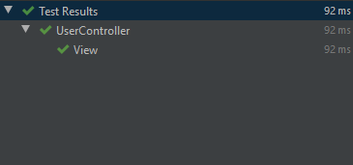 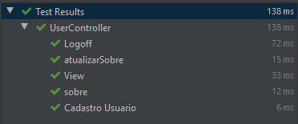 | Testado com sucesso
T02 | logoff | Usuario, ao clicar em fazer logoff se o usuario for valido deve retornar 200 status | respostaLogoff | 200 | Test passed. | OK | Testado com sucesso
T03 | atualizarSobre | Validação de anotaçoes springBoot | atualizarSobre | true | Test passed. | OK | Testado com sucesso
T04 | atualizarSobre | Validação de anotaçoes springBoot | classe | true | Test passed. | OK | Testado com sucesso
T04 | atualizarSobre | Validação de anotaçoes springBoot | classe | true | Test passed. | OK | Testado com sucesso
T04 | atualizarSobre | Validação de anotaçoes springBoot | classe | false | Test passed. | OK | Testado com sucesso

Conhecimento
Componente/Classe: | UsuarioController
Codigo da Demanda: | A-416
Analista: | Cassio
Data : | 2018-03-13
Versão: | 00.00.001

ID | Método | Cenário | Entrada | Esperado / Valor esperado | Resultado | Evidência | Observações
T01 | buscarTipos | Contanto que existam dados do tipo de conhecimento requerido, deve retornar status 200 e a mesma quantidade de elementos na lista | TipoConhecimento.DADOS; | 200 , List<Conhecimento> | Test passed. | 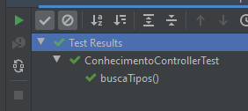 | Testado com sucesso
T02 | buscarTipos | Caso não existam conhecimentos para o tipo solicitado | TipoConhecimento.DADOS; | 204, null | Test passed. | OK | Testado com sucesso
T02 | removerInteressePorID | Caso exista o interesse com o id informado, deverá retornar status 200 e após ação o mesmo deve ser deletado | "ID" : 1 | 200 | Test passed. | 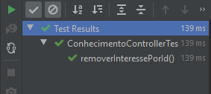 OK | Testado com sucesso
T02 | removerInteressePorID | Caso não existam interesses com o id informado, deverá retorar bad request e mensagem de erro | "ID" : 1 | 400 | Test passed. | OK | Testado com sucesso
T02 | removerConhecimentoPorID | Caso exista o conhecimento com o id informado, deverá retornar status 200 e após ação o mesmo deve ser deletado | "ID" : 1 | 200 | Test passed. | 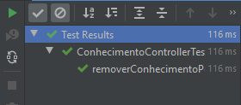 OK | Testado com sucesso
T02 | removerConhecimentoPorID | Caso não existam conhecimentos com o id informado, deverá retorar bad request e mensagem de erro | "ID" : 1 | 400 | Test passed. | 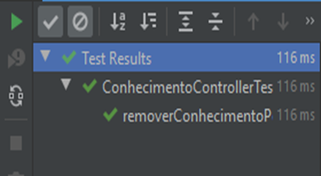 OK | Testado com sucesso

